Pääsivu
 | Kokonaisarkkitehtuurikuvaus |  | <kuvattava kohde>

 | <lähtötilanne vai tavoitearkkitehtuuri>

 | Versio | 0.1
 | Pvm: | 1.1.202X

 | Kuvauspohjat / välilehdet |  | Tarkennukset kuvaamisesta | Kuvataanko tässä työssä?
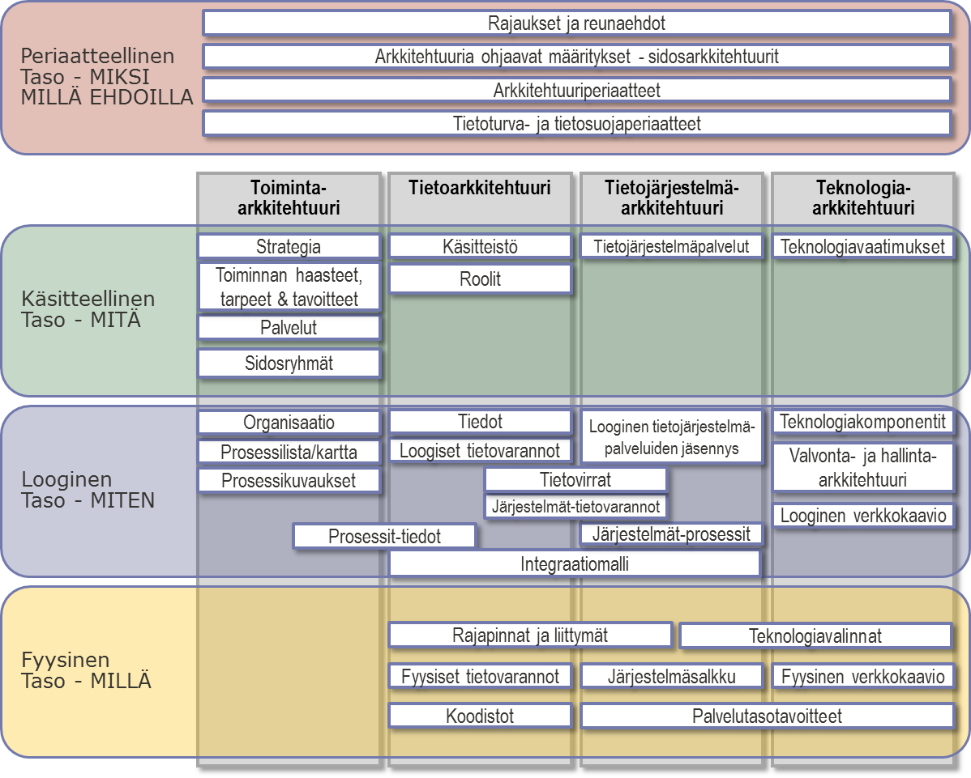
 | Arkkitehtuuridokumentaatio |  |  | Kyllä
Periaatetaso - Millä ehdoilla | Rajaukset ja reunaehdot |  | <kuvauksen tarkennus tai rajaus> | Kyllä
 | Sidosarkkitehtuurit - ohjaavat määritykset |  |  | Kyllä
 | Arkkitehtuuriperiaatteet
 | Tietoturvaperiaatteet
Käsitteellinen taso - MITÄ | Strategia
 | Toiminnalliset vaatimukset ja tavoitteet
 | Palvelut
 | Sidosryhmät
 | Käsitteistö |  | Visualisoinnit eivät sisälly tähän excel-pohjaan
 | Roolit
 | Tietojärjestelmäpalvelut |  | Visualisoinnit eivät sisälly tähän excel-pohjaan
 | Teknologivaatimukset
Looginen taso - MITEN | Organisaatio |  | Kannattaa täydentää organisaatiokaaviolla
 | Prosessilista |  | Prosessikartasta tulee kuvata oma visualisointi
 | Prosessikuvaukset |  | Vaiheiden kuvaukset ja visualisoinnit kuvataan eri välineillä
 | Tiedot |  | Tietomallit ja visualisoinnit eivät sisälly tähän excel-pohjaan
 | Loogiset tietovarannot
 | Prosessit-tiedot -riippuvuustaulukko
 | Loogiset tietojärjestelmäpalvelut |  | Sisältää kuvauksen yhteisistä ja ei-yhteisistä palveluista
 | Looginen tietojärjestelmäpalvelujäsennys |  | Kuva, ei sisälly tähän excel-pohjaan
 | Tietovirrat |  | Kuva, ei sisälly tähän excel-pohjaan, vrt. rajapinnat
 | Järjestelmäpalvelut-tietovarannot -riippuvuustaulukko
 | Järjestelmäpalvelut-prosessit -riippuvuustaulukko
 | Integraatiomalli |  | Sanallinen kuvaus, ei sisälly tähän excel-pohjaan
 | Teknologiakomponentit
 | Valvontakohteet
 | Looginen verkkokaavio |  | Kuva, ei sisälly tähän excel-pohjaan
Fyysinen taso - MILLÄ | Rajapinnat ja liittymät
 | Fyysiset tietovarannot
 | Koodistot
 | Järjestelmäsalkku
 | Fyysinen verkkokaavio |  | Kuva, ei sisälly tähän excel-pohjaan
 | Teknologiavalinnat
 | Kohteiden palvelutasotavoitteet

